Sheet1
 | カバレッジレポート |  | 実施日 | 2026-04-28

（１）概要
対象クラス |  | CommentDAO.java
カバレッジ率 |  | 100%

（２）報告事項
調査結果
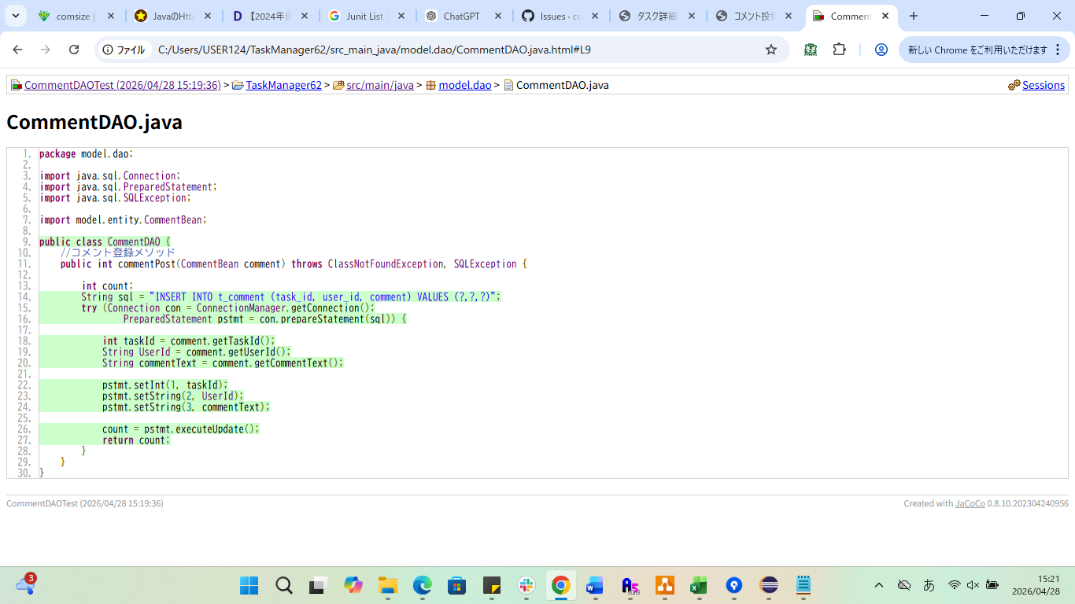

分析・考察

備 考

Sheet1 (2)
 | カバレッジレポート |  | 実施日 | 2022-10-27

（１）概要
対象クラス |  | UserDAO.java
カバレッジ率 |  | 100%

（２）報告事項
調査結果

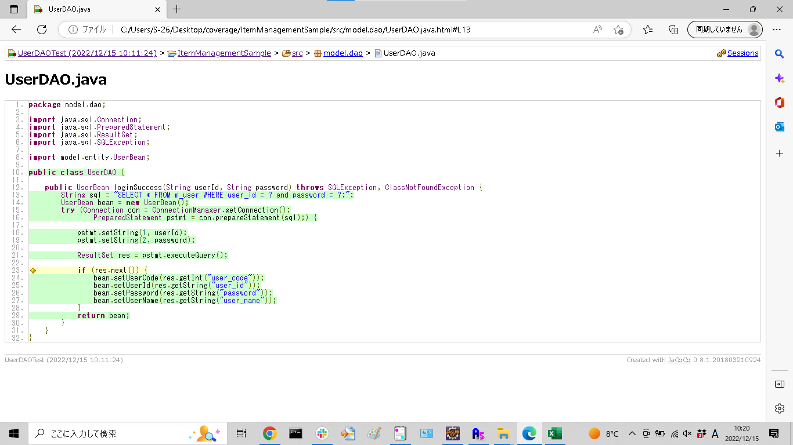

分析・考察

備 考

